1-ств. дв. хол.
 |  |  |  |  |  | дата | 2016-01-27
 |  |  |  |  |  |  | в
 |  |  |  | КОММЕРЧЕСКОЕ ПРЕДЛОЖЕНИЕ

 | Профиль и комплектующие для изготовления одностворчатой холодной двери ( серия AGS 50 )

 | Стоимость материала указана за 1 м2 с учетом стоимости 1 м. пог. и коэффициента раскроя - 7 %

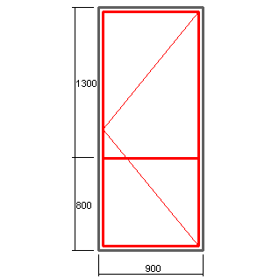

 |  |  |  |  | Профиль : AGS 50
 |  |  |  |  | Цвет: RAL 9016

 |  |  |  |  | 5244 -рама
 |  |  |  |  | 5234-створка
 |  |  |  |  | 5230-импост
 |  |  |  |  | 5217-низ двери
 |  |  |  |  | 5116-порог
 |  |  |  |  | штапик под заполнение 24 мм
 |  |  |  |  | закладные под опрессовку - К 108

 |  | Высота, мм
 |  | 1900 | 2000 | 2100 | 2200 | 2300 | 2400
Ширина, мм | 700 | 4082 | 4017 | 3959 | 3906 | 3857 | 3813
 | 800 | 3761 | 3695 | 3636 | 3581 | 3532 | 3486
 | 900 | 3512 | 3445 | 3384 | 3329 | 3279 | 3232
 | 1000 | 3312 | 3244 | 3183 | 3127 | 3076 | 3029
 | 1100 | 3149 | 3080 | 3018 | 2962 | 2910 | 2863

 | Курс доллара |  | 81.83

 | В стоимость не входит фурнитура на сумму : |  |  |  | 4131 | руб.

 | Наименование |  |  |  | Стоимость итого в руб.
 | Доводчик DORMA TS 77 (белый) -1 шт. |  |  |  | 1466
 | Ручка - РДA 300 мм, RAL 9016 -1 шт. |  |  |  | 559
 | Петли - СТН-0611, RAL 9016 - 3 шт. |  |  |  | 1464
 | Корпус замка - Булат 155 (25 мм) |  |  |  | 164
 | Цилиндр 30х30 - 1 шт. |  |  |  | 358
 | ПВХ подкладка под замок - 1 шт. |  |  |  | 15
 | Ответная планка -1 шт. |  |  |  | 105

 | Составил: конструктор Соколов Дмитрий

ГК "Новое время"

2- х ств.дв. хол
 |  |  |  |  |  | дата | 2016-01-27
 |  |  | КОММЕРЧЕСКОЕ ПРЕДЛОЖЕНИЕ |  |  |  | в

 | Профиль и комплектующие для изготовления двухстворчатой холодной двери ( серия AGS 50 )

 | Стоимость материала указана за 1 м2 с учетом стоимости 1 м. пог. и коэффициента раскроя - 7 %

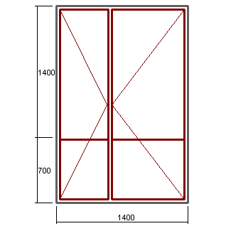

 |  |  |  |  | Профиль : AGS 50
 |  |  |  |  | Цвет: RAL 9016

 |  |  |  |  | 5244 -рама
 |  |  |  |  | 5234-створка
 |  |  |  |  | 5230-импост
 |  |  |  |  | 5217-низ двери
 |  |  |  |  | 5116-порог
 |  |  |  |  | штапик под заполнение 24 мм
 |  |  |  |  | закладные под опрессовку - К 108

 |  | Высота, мм
 |  | 1900 | 2000 | 2100 | 2200 | 2300 | 2400
Ширина , мм | 1200 | 3925 | 3858 | 3798 | 3743 | 3693 | 3647
 | 1300 | 3740 | 3672 | 3611 | 3556 | 3505 | 3459
 | 1400 | 3581 | 3513 | 3451 | 3395 | 3344 | 3297
 | 1500 | 3443 | 3375 | 3313 | 3256 | 3205 | 3158
 | 1600 | 3323 | 3254 | 3191 | 3135 | 3083 | 3035
 | 1700 | 3217 | 3147 | 3084 | 3027 | 2975 | 2927
 | 1800 | 3122 | 3052 | 2989 | 2932 | 2879 | 2831
 | 1900 | 3038 | 2968 | 2904 | 2847 | 2794 | 2746

 | Курс доллара |  | 81.83
 | Курс евро |  | 88.88

 | В стоимость не входит фурнитура на сумму : |  |  |  | 6884 | руб.

 | Наименование |  |  |  | Стоимость итого в руб.
 | Доводчик Doorlock DL77 (белый) -1 шт. |  |  |  | 1466
 | Ручка - РДA 300 мм, RAL 9016 -2 шт. |  |  |  | 1118
 | Петли - СТН-0611, RAL 9016 - 6 шт. |  |  |  | 2928
 | Корпус замка - Булат 155 (25 мм) |  |  |  | 164
 | Цилиндр 30х30 - 1 шт. |  |  |  | 358
 | ПВХ подкладка под замок - 1 шт. |  |  |  | 15
 | Ответная планка -1 шт. |  |  |  | 105
 | Шпингалеты белые (пр-во Турция)- 2 шт. |  |  |  | 575
 | Ответные части к шпингалету |  |  |  | 156

 | Составил: конструктор Соколов Дмитрий

ГК "Новое время"

окно тепл. откр.
 |  |  |  |  |  |  | дата | 2016-01-27
 |  |  |  |  |  |  |  | в
 |  |  |  | КОММЕРЧЕСКОЕ ПРЕДЛОЖЕНИЕ

 | Профиль и комплектующие для изготовления теплого окна ( серия AGS 68 )

Стоимость материала указана за 1 м2 с учетом стоимости 1 м. пог. и коэффициента раскроя - 7 %

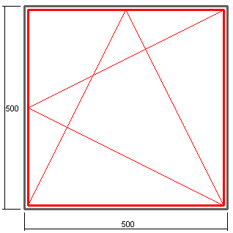

 |  |  |  |  |  | Профиль : AGS 68
 |  |  |  |  |  | Цвет: RAL 9016

 |  |  |  |  |  | 6852 -рама
 |  |  |  |  |  | 7600-створка

 |  |  |  |  |  | штапик под заполнение 24 мм
 |  |  |  |  |  | закладные под опрессовку - NT 75

 |  | Высота, мм
 |  | 500 | 700 | 900 | 1100 | 1300 | 1500 | 1700
Ширина, мм | 500 | 13382 | 11228 | 10032 | 9270 | 8743 | 8357 | 8061
 | 700 | 11247 | 9226 | 8103 | 7389 | 6894 | 6532 | 6254
 | 900 | 10061 | 8114 | 7032 | 6344 | 5867 | 5518 | 5251
 | 1100 | 9306 | 7406 | 6351 | 5679 | 5214 | 4873 | 4612

В стоимость не входит фурнитура SAVIO, цвет белый, комплектация зависит от размера створки.

 | фурнитура SAVIO, евро |  |  |  | Фурнитура МASTER, евро
 |  | 600-1400 | 1400-2800 |  |  | до 1000 | 1000-2000
 | 350-509 | 61.48 | 72.11 |  | 370-1000 | 35.93 | 43.88
 | 510-1200 | 63.07 | 73.70 |  | 1000-1700 | 53.81 | 61.76

 |  |  | Фурнитура FAPIM, евро
 |  |  |  | 600-1400 | 1400-2000
 |  |  | 402-705 | 51.11 | 61.84
 |  |  | 705-1200 | 52.07 | 66.3

 | Составил: конструктор Соколов Дмитрий

ГК "Новое время"

окно тепл.глух.
 |  |  |  |  |  |  | дата | 2016-01-27
 |  |  |  |  |  |  |  | в
 |  |  |  | КОММЕРЧЕСКОЕ ПРЕДЛОЖЕНИЕ

 | Профиль и комплектующие для изготовления теплого окна ( серия AGS 68 )

Стоимость материала указана за 1 м2 с учетом стоимости 1 м. пог. и коэффициента раскроя - 7 %

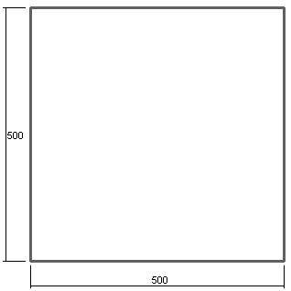
 |  |  |  |  |  | Профиль : AGS 68
 |  |  |  |  |  | Цвет: RAL 9016

 |  |  |  |  |  | 6852 -рама

 |  |  |  |  |  | штапик под заполнение 24 мм
 |  |  |  |  |  | закладные под опрессовку - NT 75

 |  | Высота, мм
 |  | 500 | 700 | 900 | 1100 | 1300 | 1500 | 1700
Ширина, мм | 500 | 6796 | 5681 | 5062 | 4667 | 4394 | 4194 | 4041
 | 700 | 5681 | 4648 | 4075 | 3710 | 3457 | 3271 | 3130
 | 900 | 5062 | 4075 | 3526 | 3177 | 2936 | 2759 | 2623
 | 1100 | 4667 | 3710 | 3177 | 2839 | 2604 | 2433 | 2301

 | Составил: конструктор Соколов Дмитрий

ГК "Новое время"

